Титул
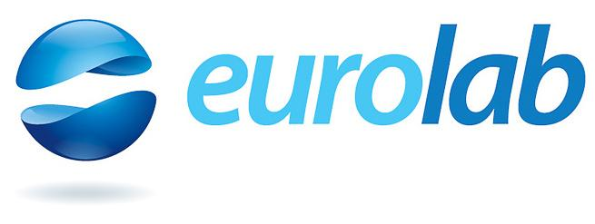

ТОВ "ЄВРОЛАБ"

 |  |  | ПРАЙС-ЛИСТ
 |  |  | на медичні послуги

 |  | 3 | жовтня | 2025 р.

 | 03110, м.Київ, вул.Солом'янська, 11-А

